1 Podstawowa analiza aplikacji
Raport: Podstawowa analiza aplikacji
Autor: Przemysław Gogolewski | Wersja dokumentu ID: 1.1
 | Data: 28.05.2022
Podstawowe informacji o aplikacji: Wybrano aplikację webową typu B2C - sklep internetowy z psimi akcesoriami Passion dogs.
Informacje na temat środowiska testowego zostały uzyskane za pomocą narzędzia DxDiag. Używane przeze mnie środowisko testowe zostało przedstawione poniżej:
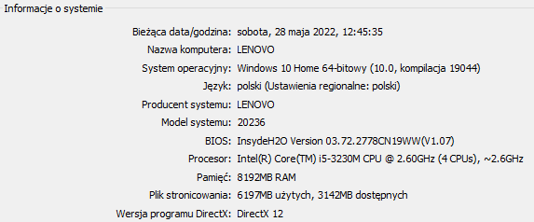
Serwer
Adres IP | 46.41.159.185
Nazwa serwera | dcsaas.net
Lokalizacja | woj. Małopolskie, Kraków
Przeglądarki internetowe
Firefox 100.0.2 (32 bity) | Google Chrome 102.0.5005.63 (64-bitowa)

